C# 프로그래밍
C# 프로그래밍

강의 일자 |  | 2023-05-30 ~ 2023-06-17 |  |  | 평가 일자 | 2023-06-17 |  | 이름
강의자 |  | 동상현 |  |  | 총점 | 필기 : /50 , 실기 /50 점
C# 프로그래밍 테스트 문제 입니다.
필기 문항은 총 15 문항이며 점수는 문제 의 끝에 표기하였습니다. 총 50점
실기 문제는 총 3개이며 평가 엑셀의 2,3,4 번 Sheet 에 있습니다. 본인의 C# 프로젝트 프로그램 에서 풀이를 하시고 관련 소스를 압축해서 문제지와 함께 제출해 주세요
실기 문제의 평가는 각 문제의 요구사항의 구현 완성도 로 측정 합니다.
문제를 다 풀이 하면 cleverdsh@gmail.com, 제목 은 '2023_삼성중공업DT_OOO C#프로그래밍 테스트 제출' 으로 하여 보내 주시기 바랍니다.

1. 다음 증감 연산자의 결과 메시지 표현 순서로 값으로 알맞은것은 ? (2점) |  |  |  |  |  |  |  | 답 : | 3
 |  | private void button10_Click(object sender, EventArgs e) { int iValue = 10; MessageBox.Show(Convert.ToString(iValue++)); MessageBox.Show(Convert.ToString(++iValue)); }

1) 10, 11 |  | 2) 11, 12 |  | 3) 10, 12 | 4) 12, 12 | 5) 11, 13

2. 메서드는 다양한 방식의 결과를 호출한 부분으로 반환 할 수 있다. 다음 중 Void Return 방식에 대해서 알맞은 것은 ? (2점) |  |  |  |  |  |  |  | 답 : | 5
1) 결과 값에 관계없이 해당 메서드 내의 다음 순서 를 실행한다.
2) 호출한 부분으로 0 을 반환하여 결과 값이 없음을 알린다.
3) 빈 공백의 값을 반환하여 호출부에 결과 값이 없음을 알린다.
4) Return; 반환 명령문을 작성하지 않으면 오류가 발생한다.
5) 메서드를 호출한 부분에 아무값도 반환하지 않으며 그 시점에서 메서드는 정상완료 된다.

3. 아래 기술한 기능을 설명하세요. (각 항목별 1점 총 4점)
1) string sValue = lblbTitle.Text.Substring(2, 3);
라벨 컨트롤러 lblbTitle.TEXT에 적힌 문자열 내용중, 2 |  | 열 내용중, 2 | 번째 인덱스부터 3개의 문자를 sValue에 저장하는 코드.
2) string[] sValues = lblbTitle.Text.Split(',');
라벨 컨트롤러 lblbTitle.TEXT에 적힌 문자열 내용에서 ','를 기준으로 문자열을 나누어 sValues 배열에 저장하는 코드
3) string sValue = label1.Text.Replace(" ", "");
라벨 컨트롤러 label1에 적힌 문자열 내용에서 Replace함수를 통해 공백을 없앤 후 sValue에 저장하는 코드.
4) int iResult = ivalue ?? 0;

4. new 연산자를 사용하여 객체를 생성하지 않아도 되며, 인스턴스 멤버가 없기 때문에 클래스 이름 자체를 사용하여 액세스 하는 방식으로 프로그램이 구동되는
동안 메모리에 유지되는 단점이 있는 한정자는 ? (2점) |  |  |  |  |  |  | 답 :
1) Internal
2) Property
3) Override
4) Static
5) partial

5. 같은 데이터 타입의 다중 데이터를 하나의 이름으로 관리하는 데이터 형식을 배열(Array) 라고 한다. 다음중 배열 선언 및 초기화 하는 방식으로 알맞지 않은것은 ? (3점)
1) int[] iValues = new int[5] { 11, 12, 33, 42, 87 }; |  |  |  |  |  |  | 답 :
2) int[] iValues = int [] { 11, 12, 33, 42, 87};
3) string[] sValues = { "안녕하세요", "반갑습니다.", "스마트팩토리반", "파이팅" };
4) string[] sValues = "ABC/DEF".Split('/');
5) int[] iValues = new int[sValues.Length];

6. 프로그램을 구현하는 데이터와 기능의 설계도 역할을 하는 속성 으로 로직 구현 시 객체화(인스턴스화) 하여 Heap 메모리 영역에 등록 되며
필드멤버, 생성자 멤버,프로퍼티 멤버, 메서드 멤버 를 가지고 프로그램을 구동하는 기본적인 틀의 역할을 하는 객체 지향 언어의 근간 속성은? (2점) |  |  |  |  |  |  |  |  | 답 :
1) Class
2) NameSpace
3) Enum
4) Method
5) Property

7. 삼항 연산자를 이용하여 아래의 로직을 표현하세요. (3점)
 |  | int iValue = 10; string sValue = string.Empty; if (iValue % 2 == 0) sValue = "짝수 입니다."; else sValue = "홀수 입니다."; MessageBox.Show(sValue);

8. 인수와 인자를 전달하는 방식 중 참조전달 방식으로 같은 값을 주소를 통해 공유하여 메서드 내 인자 값이 변경되면 호출한 곳의 인수 값과 동일한 값을 가지게 되는
Ref 방식과 out 방식 의 차이점 에 대하여 기술하세요. (5점)

9. 문자타입의 데이터를 정수형 데이터로 명시적 형변환을 하는 TryParse 의 기능 을 클래스와 메서드를 생성 하여 직접 코딩하여 보세요. (5점)

10. 데이터 타입에는 Immutable 타입 과 Mutable 타입 이 있습니다. Immutable 데이터 타입인 string 데이터타입은 값 누적 시 메모리 공간에 새로운 값으로
데이터가 바뀌지 않고 저장 되는 번지수가 계속 늘어나 불필요한 메모리 공간이 생성 되는데요. 이 단점을 보완 하기 위하여 만들어진 클래스로 알맞은 것을
고르세요. (2점) |  |  |  |  |  |  | 답 :
1) Queue
2) Hashtable
3) Convert
4) StringBuilder
5) Random

11. 아래의 두 TestGenericMethod 기능을 공통으로 수행 할 수 있도록 하는 GenericMethod 를 생성 하고 메세지박스로 표현하는 기능을 구현하세요 (5점)

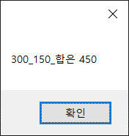
 | TestGenericMethod<int,string>(300, 150,"합은 450"); |  |  |  |  | TestGenericMethod<string,double>("일반화 메서드", "표현값은", 500);
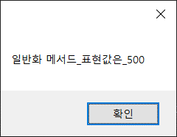

12. 데이터를 담을 수 있는 자료형 구조 에는 Queue 와 Stack 이 있습니다. 다음 중 Queue 와 Stack 의 설명으로 옳지 않은것을 고르세요. (3점)
1) Stack 은 선입 후출 (후입 선출) 방식 이다 |  |  |  |  |  |  |  | 답 :
2) Stack 과 Queue 는 데이터가 등록후 데이터 추출 시 메모리 에서 삭제 되므로 메모리 관리에 용이한 자료형 구조 이다
3) Queue 의 데이터 추출 기능은 Dequeue 로 처리한다.
4) Queue 와 Stack 에는 다른 자료형 데이터를 담을 수 없다.
5) Queue 와 Stack 은 사용시 클래스를 인스턴스화 하여 사용하여야 한다.

13. 클래스 의 복사 방식에는 깊은 복사 와 얕은 복사 가 있습니다. 기본적으로 참조 형식으로 복사가 되는 클래스의 경우 깊은 복사를 통하여 데이터 값을 별도로 관리
할 수 있는 기능을 구현 할 수 있는데요 아래 Dictionary 의 얕은복사 방식 예문 을 깊은 복사(값형식 복사) 방식으로 구현 해 보세요 (4점)

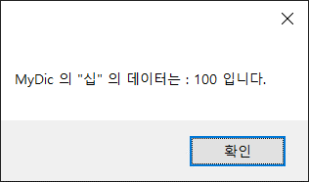
 | Dictionary<string, int> MyDic = new Dictionary<string, int>();
 | MyDic.Add("십", 10);
 | MyDic.Add("이십", 20);
 | Dictionary<string, int> MyDic2 = MyDic;
 | MyDic2["십"] = 100;
 | MessageBox.Show($"MyDic 의 \"십\" 의 데이터는 : {MyDic["십"]} 입니다.");

14. int 와 같은 음수를 포함하는 자료형 은 2의 보수법 알고리즘을 통하여 2진수 데이터를 할당합니다.
int 자료형에 1534903170 와 2136311903 의 합을 등록 할 경우 결과가 -623752223 인 이유를 2의 보수법 알고리즘을 이용하여 증명하여 보세요. (5점)

15. 추상화 와 다형성에 대한 설명중 옳은 것을 모두 고르세요 (3점) |  |  |  |  | 답:
1) abstract 기능으로 추상화 클래스를 생성 할 수 있으며 로직을 구현 하는 일반 메서드를 가질 수 있다.
2) Interface 는 다중 상속을 위하여 사용되며 일반 메서드를 가지고 자식 클래스에 상속 할 수 있다.
3) 자식 클래스 가 부모 클래스 로 형변환 되는 형태를 업 캐스팅 이라고 하며 업캐스팅 된 부모 클래스는 자식 클래스의 모든 기능을 실행 할 수 있다.
4) 클래스 멤버에 abstract 가 부여되지 않은 멤버가 있을경우 클래스 속성은 abstract 을 부여 하지 않아도 된다.
5) 다형성 을 통하여 코드를 간결화 하고 재사용성과 유지 보수성을 확보 할 수 있다.

 |  |  |  |  |  |  |  |  |  | 고생 많았습니다.

실기 2
C# 프로그래밍 실기

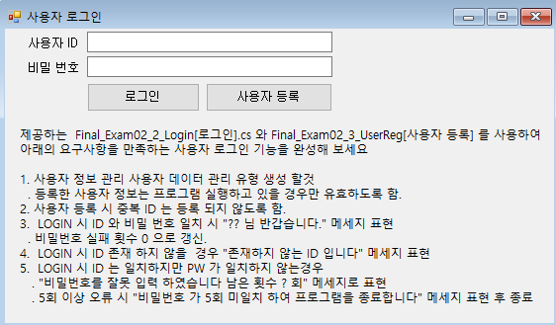 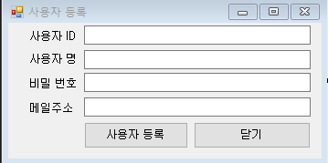

 | 15점
제출 할 파일.
. _UserInfo.cs (자료형 데이터)
. Final_Exam02_2_Login[로그인].cs
. Final_Exam02_2_Login[로그인].Desiginer.cs
. Final_Exam02_2_Login[로그인].Resx
. Final_Exam02_3_UserReg[사용자 등록].cs
. Final_Exam02_3_UserReg[사용자 등록].Desiginer.cs
. Final_Exam02_3_UserReg[사용자 등록].Resx

실기 3
입출력 레이아웃 (공통) |  |  | APPLICATION 설계
시스템 | 과일가게 관리 프로그램 |  | SUB시스템
프로그램ID | Final_Exam03[과일가게 관리] | 프로그램명 | 작성자 | 동상현 | 작성일 | 2023-06-17
화면 레이아웃 |  |  | 요구사항 정의
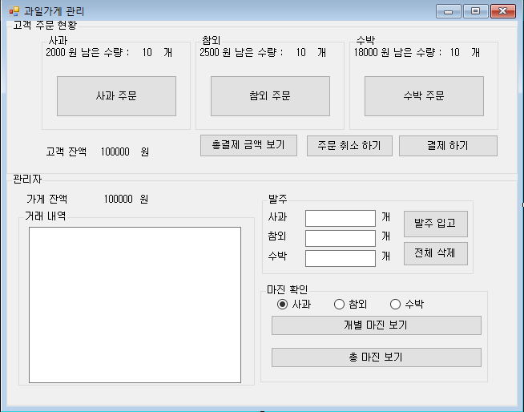 |  |  | * 고객 잔액 초기 금액은 10만 원으로 시작한다. * 관리자 초기 가게 잔액은 10만 원 으로 시작한다. * 사과의 금액은 2000 원, 참외의 금액은 2500 원, 수박의 금액은 18000 원으로 고정한다. * 발주 금액은 사과, 참외, 수박 금액 의 40%(소수자리 제외) 를 마진 으로 발주 금액을 산정한다. (판매 금액의 60%) * 메세지박스로 표현하라고 기술 한 내용 외에는 메세지 박스로 표현하지 않아도 된다. 0. (사과,참외,수박) 주문 버튼 클릭 시 - 각 과일의 남은 수량을 1개씩 차감하여 표현한다. - 남은 수량이 0 개 일 경우 주문 할 수 없다는 메세지를 표현하고 차감하지 않는다. 1. 결제하기 버튼클릭 시 - 주문 금액이 고객 잔액 보다 많을 경우 결제를 할 수 없다는 메세지를 표현한다. - 관리자 그룹박스의 가게 잔액에 구매 금액만큼 증가한다. - 주문했던 과일의 거래 내역을 수량과 금액으로 과일별로 텍스트박스에 누적하여 표현한다. - 정상적으로 주문이 완료 되었을 경우 결제가 완료 되었습니다. 메세지를 표현한다. 2. 총 결제 금액 보기 클릭 시 - 선택했던 과일의 총 누적 금액을 메시지 박스로 표현한다. - 주문 내역이 없을 경우 0 원 으로 메세지 박스로 표현한다. 3. 주문 취소하기 클릭시 - 각 과일의 잔량을 마지막 결제 완료 후 수량으로 다시 원상복귀 한다. - 취소 할 내역이 없으면 취소 내역이 없다 는 메시지를 표현한다. 4. 발주 입고 클릭시 - 3개 모두 발주 개수를 기입하지 않으면 발주 내역이 없습니다. 메세지를 표현한다. - 1개라도 발주 내역이 있으면 나머지 기입하지 않은 발주는 0 개인것으로 한다. (문자로 입력한 내역 은 무시한다) - 총 발주 금액이 관리자의 가게금액 보다 많을 경우 발주 할 수 없다는 메세지를 표현한다. - 정상적으로 발주를 하였을 경우 가게 잔액에서 발주 금액을 차감한다. - 텍스트 박스에 발주 수량과 금액을 과일 별로 누적하여 표시 한다. (발주 금액은 과일 가격의 60% 소수자리 제외) - 기입한 발주 내역을 모두 초기화 한다. - 정상적으로 발주 되었을 경우 메세지로 표현한다. 5. 전체 삭제 버튼 클릭 시 - 기입한 발주 내역을 모두 초기화 한다. 6. 개별 마진보기 버튼 클릭 시 - 라디오 버튼으로 선택한 과일 의 마진 금액을 메세지박스로 표시한다 (마진금액 : 고객 주문 금액 - 관리자 발주 금액) 7. 총 마진보기 버튼 클릭시 - 클릭시점의 사과,참외,수박의 총 마진 금액을 합산하여 메세지박스로 표현한다.

제출 할 파일. |  |  |  |  |  | 25점
. Final_Exam03[과일가게 관리].cs
. Final_Exam03[과일가게 관리].Desiginer.cs
. Final_Exam03[과일가게 관리].Resx

